18.HAFTA 22.01
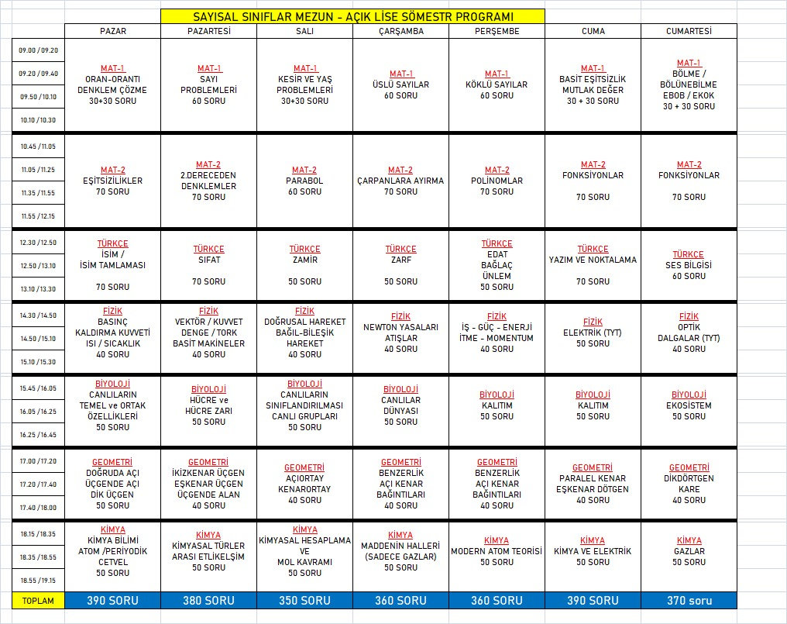
MUSTAFA YKS Ders Programı
Başlangıç Zamanı: |  |  | 5:30:00 | Zaman Aralığı: | 15 | (dakika cinsinden)
Zaman | Cts | Paz | Pts | Sal | Çar | Per | Cum
5:30:00 | DİNLENME | DİNLENME | DİNLENME | DİNLENME | DİNLENME | DİNLENME | DİNLENME
5:45:00 | DİNLENME | DİNLENME | DİNLENME | DİNLENME | DİNLENME | DİNLENME | DİNLENME
6:00:00 | DİNLENME | DİNLENME | DİNLENME | DİNLENME |  | DİNLENME | DİNLENME
6:15:00 | DİNLENME | DİNLENME | DİNLENME |  | DİNLENME | DİNLENME | DİNLENME
6:30:00 | DİNLENME | DİNLENME | DİNLENME | DİNLENME | DİNLENME | DİNLENME | DİNLENME
6:45:00 | DİNLENME | DİNLENME | DİNLENME | DİNLENME | DİNLENME | DİNLENME | DİNLENME
7:00:00 | DİNLENME | DİNLENME | DİNLENME | DİNLENME | DİNLENME | DİNLENME | DİNLENME
7:15:00 | DİNLENME | DİNLENME | DİNLENME | DİNLENME | DİNLENME | DİNLENME | DİNLENME
7:30:00 | DİNLENME | DİNLENME | KURS | KURS | KURS | KURS | KURS
7:45:00 | DİNLENME | DİNLENME | KURS | KURS | KURS | KURS | KURS
8:00:00 | DİNLENME | DİNLENME | KURS | KURS | KURS | KURS | KURS
8:15:00 | DİNLENME | DİNLENME | KURS | KURS | KURS | KURS | KURS
8:30:00 | DİNLENME | DİNLENME | KURS | KURS | KURS | KURS | KURS
8:45:00 | DİNLENME | DİNLENME | KURS | KURS | KURS | KURS | KURS
9:00:00 | DİNLENME | DİNLENME | KURS | KURS | KURS | KURS | KURS
9:15:00 | DİNLENME | DİNLENME | KURS | KURS | KURS | KURS | KURS
9:30:00 | DİNLENME | DİNLENME | KURS | KURS | KURS | KURS | KURS
9:45:00 | TYT DENEME | DİNLENME | KURS | KURS | KURS | KURS | KURS
10:00:00 |  | DİNLENME | KURS | KURS | KURS | KURS | KURS
10:15:00 |  | TYT BRANŞ DENEME SETİ | KURS | KURS | KURS | KURS | KURS
10:30:00 |  |  | KURS | KURS | KURS | KURS | KURS
10:45:00 |  |  | KURS | KURS | KURS | KURS | KURS
11:00:00 |  |  | KURS | KURS | KURS | KURS | KURS
11:15:00 |  |  | KURS | KURS | KURS | KURS | KURS
11:30:00 |  |  | KURS | KURS | KURS | KURS | KURS
11:45:00 |  |  | KURS | KURS | KURS | KURS | KURS
12:00:00 | DİNLENME |  | KURS | KURS | KURS | KURS | KURS
12:15:00 | DİNLENME |  | KURS | KURS | KURS | KURS | KURS
12:30:00 | DİNLENME |  | KURS | KURS | KURS | KURS | KURS
12:45:00 | DİNLENME | DİNLENME | KURS | KURS | KURS | KURS | KURS
13:00:00 | DİNLENME | TYT BRANŞ DENEME SETİ ANALİZ | KURS | KURS | KURS | KURS | KURS
13:15:00 | DİNLENME |  | KAMP | DİNLENME | KAMP | DİNLENME | KAMP
13:30:00 | DİNLENME |  |  | TYT BRANŞ DENEME SETİ |  | TYT BRANŞ DENEME SETİ
13:45:00 | DİNLENME
14:00:00 | DİNLENME | DİNLENME
#REF! | DİNLENME | DİNLENME | DİNLENME | DİNLENME | DİNLENME | DİNLENME | DİNLENME
#REF! | DİNLENME | DİNLENME | DİNLENME | DİNLENME | DİNLENME | DİNLENME | DİNLENME

